Накладная-№3
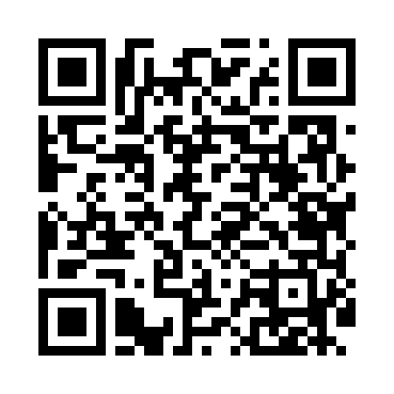
Номер товарно-транспортной накладной: |  |  | Торговый представитель: Kamol aka
Поставщик: Toshkent falcon fly 2 |  |  | Телефон торгового представителя: +998979626299
Дата отгрузки: 16.11.2025 |  |  | Контрагент: Dona zakass
Дата консигнации: |  |  | Адрес:
Доставщик: |  |  | Телефон:
Телефон доставщика:
Время заказа: 16.11.2025 16:28:16
№ | Штрих-код | Название товаров (работ,услуг) | Количество | Количество в кейсе | Цена | Сумма
 |  |  | 223 |  |  | 262
1 | 6915649156084 | Пластиковый салатница DB-59-79 | 36 | 36 шт. | 1.30 | 46.80
2 | 6915646559390 | Пластмасса ликоб 5.6" A363 14.2x14.2x5.4cm DB -59-39 | 36 | 36 шт. | 1 | 36
3 | 6915646559406 | Пластмасса ликоб 4.2" D176142 4.2" 10.5x10.5x 5.5 sm DB-59-40 | 36 | 36 шт. | 0.90 | 32.40
4 | 6900420141267 | Керамическая салатница YL-1745N-1B DB-141-26 | 12 | 12 шт. | 1.80 | 21.60
5 | 6998798654656 | Металлическая подставка для Бумаги KD61-7915, Tissue Rack DB-2-18 | 8 | 8 шт. | 0.90 | 7.20
6 | 6988011013810 | Бамбукли ликоб 45x15x1.5 см DB-13-81 | 4 | 4 шт. | 2.50 | 10
7 | 6988011013865 | Бамбукли ликоб 30x20x1.5 см DB-13-86 | 6 | 6 шт. | 2.20 | 13.20
8 | 6988011013872 | Бамбукли ликоб 36x24x1.5 см DB-13-87 | 4 | 4 шт. | 3.20 | 12.80
9 | 6900420141205 | Керамическая салатница DB-141-20 | 4 | 4 шт. | 2 | 8
10 | 6915646512050 | Пласмаст Салатница 8.5x8.5x3 см DB-59-27 | 6 | 6 шт. | 0.50 | 3
11 | 3567802835072 | Пластмассовый столовый поднос, JB-06, 32.5×19 см, XP-35-7 | 1 | 1 шт. | 0.70 | 0.70
12 | 3567802835256 | Пластмассовый столовый поднос, JB-8004, 34×24 см, XP-35-25 | 1 | 1 шт. | 1.70 | 1.70
13 | 6900237249255 | Сольница керамическая белый-черный GB-91-27 | 8 | 8 шт. | 1.70 | 13.60
14 | 6920250397115 | Хлебница Металлическая плетеная DB-97-13 | 12 | 12 шт. | 1.40 | 16.80
15 | 1164120121042012 | Стакан стеклянный E-11-41 | 6 | 1 коробка | 2.10 | 12.60
16 | 6937248100626 | Ножницы из нержавеющей стали для куриных кост ей J0034 DB-15-181 | 1 | 1 шт. | 2.80 | 2.80
17 | 6805019698804 | Сервировочный подтарельник, 30×45 см, DB-98-8 0 | 36 | 36 шт. | 0.40 | 14.40
18 | 7896968102381 | Вилка десертная длинная 102-38 | 6 | 6 шт. | 1.40 | 8.40
Итого: 262$|->UZS: 3,275,000.00

